DATOS ESTUDIANTE
RECUPERATORIO PARCIAL 2 |  | Tema 1

APELLIDO Y NOMBRE | Aguirre Armando Luisina


DNI

EJERCICIO 2
EJERCICIO 2 | PARCIAL 1 |  |  |  |  | ESCRIBIR AL FINAL DE ESTA HOJA LA SINTESIS DE LAS FORMULAS Y FUNCIONES USADAS EN CADA ITEM (y EJERCICIO)

A) 3 puntos. Dada la fecha en B5 (02/06/2020) y la duración de cada tarea en C, calcular con ellas:
Tarea | Inicio | Duración | Fin | Operador | Apellido |  |  |  |  | Correccion
1 | 2020-06-02 | 10 | 12/06/2020 | Perea, Juan | PEREA |  | a) La fecha de finalización (D5) de la tarea 1. Copiar a las restantes |  |  | 0.5 | a
2 | 12/06/2020 | 6 | 18/06/2020 | González, Lisa | GONZÁLEZ |  | b) El inicio de la Tarea 2. Copiar al resto |  |  | 0.5 | b
3 | 18/06/2020 | 7 | 25/06/2020 | Espangaros, Pedro | ESPANGAROS |  | La FECHA TOPE es dato (B9)
4 | 25/06/2020 | 13 | 08/07/2020 | Dib, Lola | DIB |  | c) Si se finaliza despúes de la Fecha Tope, se coloca RETRASO en FINAL D10 |  |  | 0.5 | c
FECHA TOPE | 2020-07-02 |  |  |  |  |  | d) Y si corresponde calcular los dias de retraso en D10 |  |  | 0.3 | d
FINAL |  |  | RETRASO |  |  |  | e) Encontrar la máxima duración de una tarea en D11 |  |  | 0.2 | e
Días retraso |  |  | 6 |  |  |  | f) En F5 obtener el apellido del Operador en mayúsculas y copiar a las restantes |  |  | 1 | f
Max. Duracion |  |  | 13

B) 2 puntos. |  |  |  |  |  |  |  |  |  | Correccion
a- Tabular la función: |  |  |  | para -5 <= x <= 4 con incremento 0,5 |  |  | con los valores de y redondeados a 2 decimales |  |  | 1 | si hace bien funcion y redondear
 |  |  |  |  |  |  |  |  |  | 0.5 | si halla bien valores de x
Ubicar antes en celdas A19 y A20 x inicial y dx. En A21 y A22 las constantes de la función. |  |  |  |  |  |  |  |  |  | 0.5

-5 | xinicial |  |  |  |  |  |  | x | y
0.5 | dx |  |  |  |  |  |  | -5 | -1.98
2.5 | constante |  |  |  |  |  |  | -4.5 | -1.97
2 | constante |  |  |  |  |  |  | -4.0 | -1.95
 |  |  |  |  |  |  |  | -3.5 | -1.92
Ejercicio 4
 |  |  |  |  |  |  |  | -3.0 | -1.88
 |  |  |  |  |  |  |  | -2.5 | -1.79
 |  |  |  |  |  |  |  | -2.0 | -1.66
 |  |  |  |  |  |  |  | -1.5 | -1.44
 |  |  |  |  |  |  |  | -1.0 | -1.08
 |  |  |  |  |  |  |  | -0.5 | -0.48
 |  |  |  |  |  |  |  | 0.0 | 0.50
 |  |  |  |  |  |  |  | 0.5 | 2.12
 |  |  |  |  |  |  |  | 1.0 | 4.80
 |  |  |  |  |  |  |  | 1.5 | 9.20
 |  |  |  |  |  |  |  | 2.0 | 16.47
 |  |  |  |  |  |  |  | 2.5 | 28.46
 |  |  |  |  |  |  |  | 3.0 | 48.21
 |  |  |  |  |  |  |  | 3.5 | 80.79
 |  |  |  |  |  |  |  | 4.0 | 134.50
3.7 | 100.00
2.00 | 100.00
4.00 | 100.00

EJERCICIO 3
EJERCICIO 3 | PARCIAL 2 | COPIAR los comandos utilizados y la Figura obtenida a continuación

A) 2,5 puntos. |  |  | Correccion
a-Grafique en FREEMAT la función: |  |  | 0.5 |  | definicion
 |  |  | 0.5 |  | calculos
para -5 <= x <= 4 con incremento 0,5 |  |  | 0.5 |  | plot

b-Coloque títulos al gráfico y a los ejes |  |  | 0.5 |  | titulos

c-Muestre la tabla vertical de valores x, y |  |  | 0.5 |  | Tabla

B) 2,5 puntos
 |  |  | Corrección
1-Definir los vectores v y z : |  |  | 0.5

2- Definir la matriz A : |  |  | 0.5

3-Hallar r como A * v y p como A * z |  |  | 0.5

4- Graficar r y p en un mismo gráfico, con lineas rojas y verdes, una más gruesa que la otra, para x entre 0 y 4. Completar el gráfico con título principal. |  |  | 1
 |  |  |  | 0.00
5- COPIAR (no tipear! de nuevo) en esta hoja los comandos utilizados y la gráfica obtenida.

--> v=[2;3]
v =
2
3
--> z=[-2;4]
z =
-2
4
--> A=[1 2;-1 -2]
A =
1 2
-1 -2
--> r=A*v
r =
8
-8
--> p=A*z
p =
6
-6
--> plot(r,'r','LineWidth',3)
--> hold on
--> grid on
--> plot(p,'g','LineWidth',1)
--> axis([0 4 -8 8])
--> title('EJERCICIO 3 B')
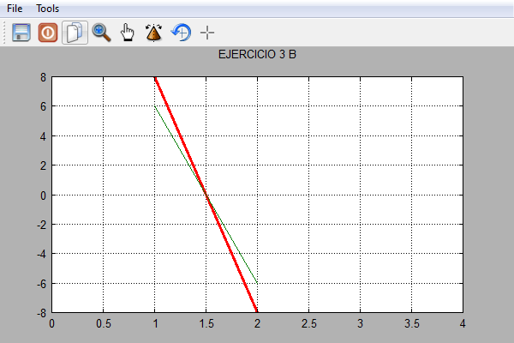

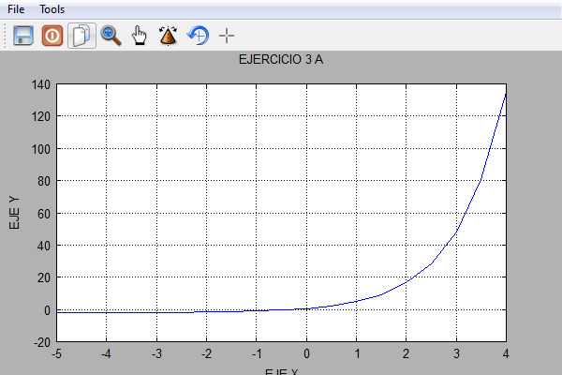
A)
--> f1=inline('2.5*exp(x)-2')
--> x=-5:0.5:4
--> y=f1(x)
--> T=[x,y]
T =
Columns 1 to 4
-5.0000 -4.5000 -4.0000 -3.5000
Columns 5 to 8
-3.0000 -2.5000 -2.0000 -1.5000
Columns 9 to 12
-1.0000 -0.5000 0 0.5000
Columns 13 to 16
1.0000 1.5000 2.0000 2.5000
Columns 17 to 20
3.0000 3.5000 4.0000 -1.9832
Columns 21 to 24
-1.9722 -1.9542 -1.9245 -1.8755
Columns 25 to 28
-1.7948 -1.6617 -1.4422 -1.0803
Columns 29 to 32
-0.4837 0.5000 2.1218 4.7957
Columns 33 to 36
9.2042 16.4726 28.4562 48.2138
Columns 37 to 38
80.7886 134.495
--> plot(x,y)
--> grid on
--> hold on
--> title('EJERCICIO 3 A')
--> ylabel('EJE Y')
--> xlabel('EJE X')

